SCR-10 週単位
週単位画面

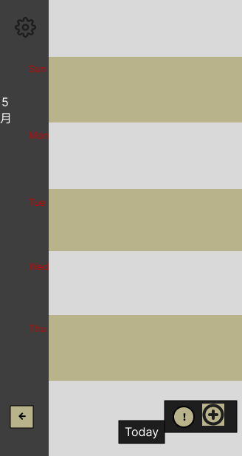

 |  | No | 項目名 | 遷移先 | 備考
 |  | 1 | 設定ボタン | SCR-40
 |  | 2 | 一日の予定 | SCR-20
 |  | 3 | 予定作成 | SCR-21
 |  | 4 | 共有事項 ！ | SCR-30
 |  | 5 | 月表示画面移動 | SCR-11
 |  | 6 | todayボタン | — | スクロールで当日が画面外に出たら表示

 | ⚪︎日にちと曜日表示
 |  | 左端の、年数と月の表示のみ固定。日にち曜日は右枠と連動して移動。

 | ⚪︎当日の表示
 |  | 日付の数字を反転させて円を作って表示

SCR-11 月単位表示
画面

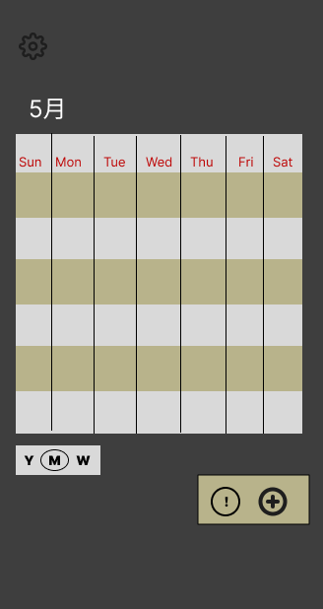

 |  | No | 項目名 | 遷移先 | 備考
 |  | 1 | スクロールバー | SCR-10, 12 | YとWを押下で遷移
 |  | 2 | 日にち表示 | SCR-20
 |  | 3 | 予定作成 | SCR-21
 |  | 4 | 共有事項一覧 | SCR-30
 |  | 5 | 設定画面 | SCR-40

 | ⚪︎当日の表示
 |  | 当日の枠を囲んで強調表示

 | ⚪︎

SCR-12 年単位表示
画面



 | No | 項目名 | 遷移先 | 備考
 | 1 | 月単位でボタン表示 | 選択した月（SCR-11）
 | 2 | 月表示戻るボタン | SCR-11
 | 3
 | 4

SCR-20 一日の画面
画面

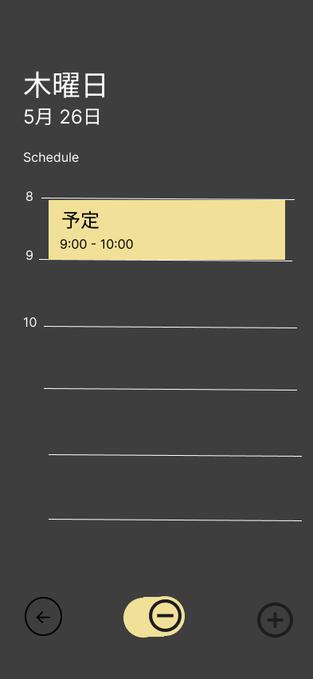
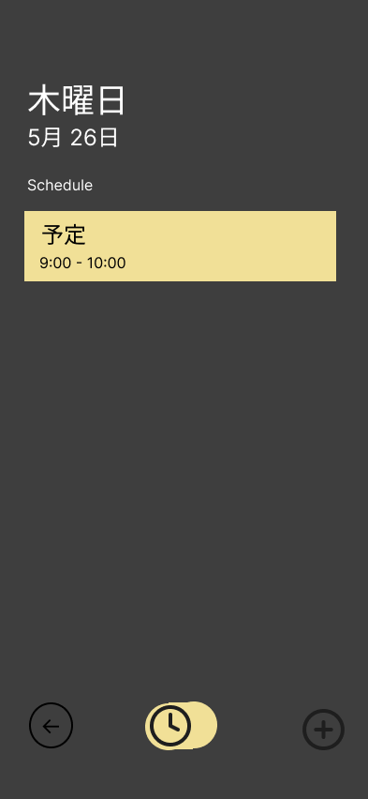

 | No | 項目名 | 遷移先 | 備考
 | 1 | 予定作成 | SCR-21
 | 2 | 予定ボタン | SCR-23 | 選択した予定ページへ遷移
 | 3 | 戻るボタン | SCR-11, 12 | 遷移前のホームページへ
 | 4 | 切り替えボタン | たぶで表示切り替え

 | ⚪︎切り替えボタン押下で、時間軸と、予定一覧表示で切り替える。

SCR-21 予定作成画面
画面

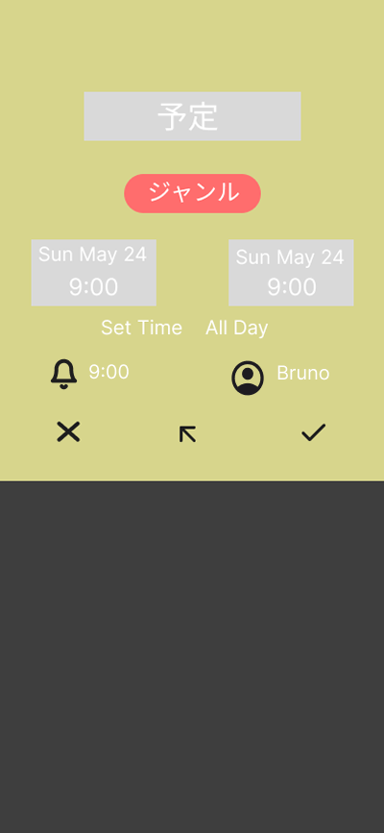

 | No | 項目名 | 遷移先 | 備考
 | 1 | 保存ボタン | SCR-23
 | 2 | キャンセルボタン | SCR-20 | 確認モーダル表示後、遷移前のページに戻る。
 | 3
 | 4

 | No | 項目名 | DB格納先 | 備考
 | 1 | タイトル | title
 | 2 | ジャンル | genre_id
 | 3 | スタート | start_time
 | 4 | エンド | end_time
 | 5 | 時間・終日切り替え | - | selectTab
 | 6 | 通知時間 | notification_minutes
 | 7 | 表示者選択 | visibility
 | 8 | 履歴表示 | — | 直近の予定５件表示
 | 9
 | 10
 | 11

SCR-23 作成完了・予定詳細
画面

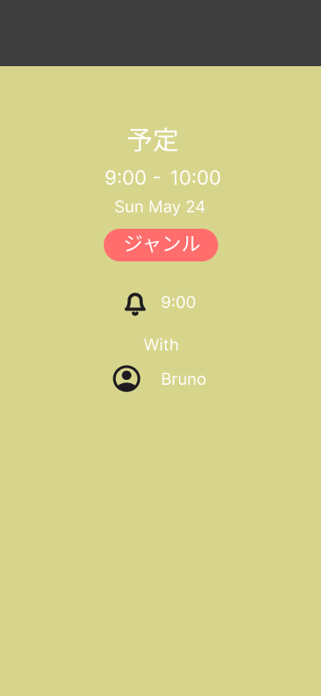

 | No | 項目名 | 遷移先 | 備考
 | 1 | 編集ボタン | SCR-22 | 下部にボタンを追加
 | 2 | 一日の予定に戻る | SCR-20 | 下部にボタンを追加
 | 3
 | 4

SCR-30 共有事項一覧
画面

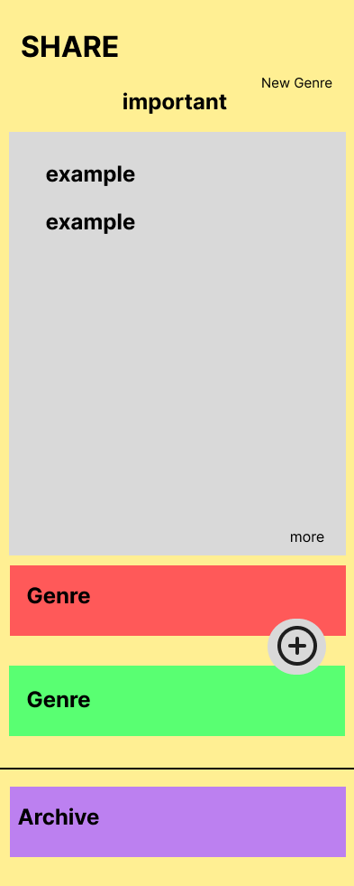

 | No | 項目名 | 遷移先 | 備考
 | 1 | ジャンルボタン | SCR-31
 | 2 | 重要事項のmore | SCR-32 | 重要事項のメモページへ
 | 3 | アーカイブ | SCR-33
 | 4

 | ⚪︎➕ボタンはなし
 | ⚪︎NewGenreボタンはなし

SCR-31 ノートページ
画面

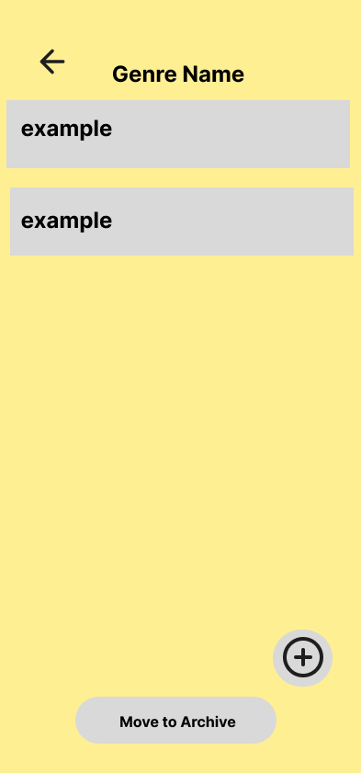

 | No | 項目名 | 遷移先 | 備考
 | 1 | メモ（example） | 既存のメモへSCR-32
 | 2 | 新規メモ追加 | SCR-32
 | 3 | アーカイブ移動ボタン | SCR-33
 | 4 | 戻るボタン | SCR-30

SCR-32 メモページ
画面



 | No | 項目名 | 遷移先 | 備考
 | 1 | メモ削除 | SCR-31 | 確認モーダル表示
 | 2 | 編集ツール
 | 3 | 戻るボタン | SCR-31
 | 4

SCR -33 共有アーカイブ
画面

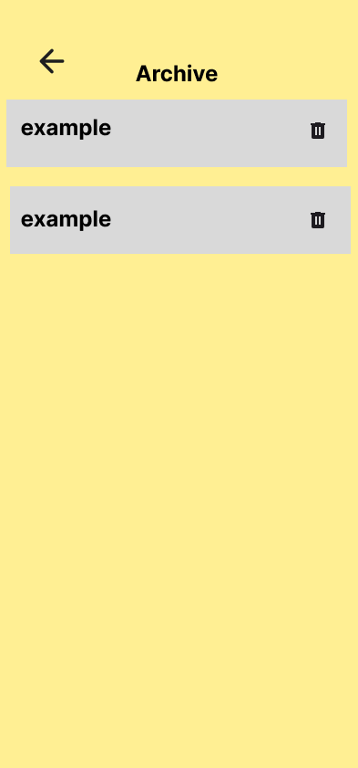

 | No | 項目名 | 遷移先 | 備考
 | 1 | 削除ボタン | 遷移なし | 確認モーダル表示
 | 2 | ノートボタン | SCR-31
 | 3 | 戻るボタン | SCR-30
 | 4

SCR-40 設定画面
画面

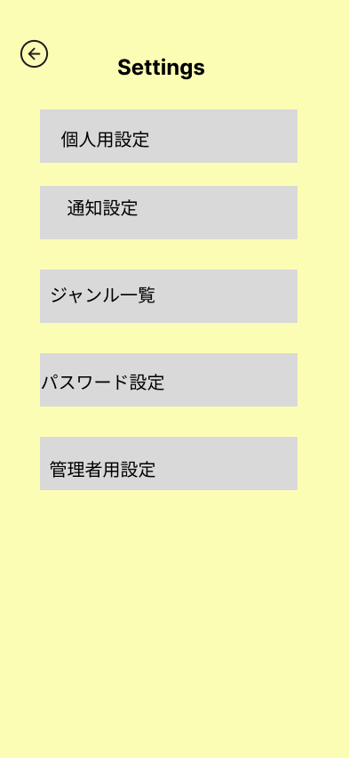

 | No | 項目名 | 遷移先 | 備考
 | 1 | 管理者用設定ボタン | ー | 権限がない場合は非表示
 | 2 | 戻るボタン | 遷移まえのがめんを保持
 | 3
 | 4

SCR-41 パスワード画面
画面

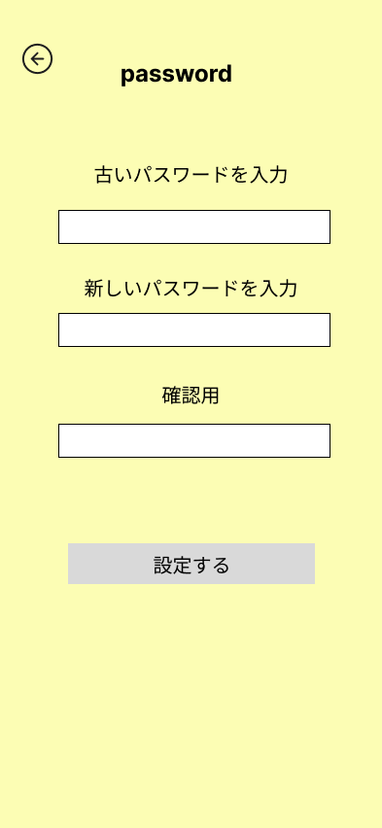

 | No | 項目名 | 遷移先 | 備考
 | 1
 | 2
 | 3
 | 4

SCR-42 通知設定
画面

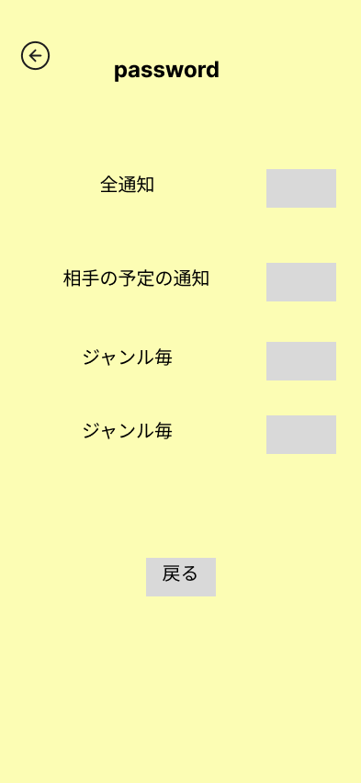

 | No | 項目名 | 遷移先 | 備考
 | 1 | スイッチ | ー | iphoneのスイッチのイメージ
 | 2
 | 3
 | 4

SCR-43 ジャンル一覧
画面

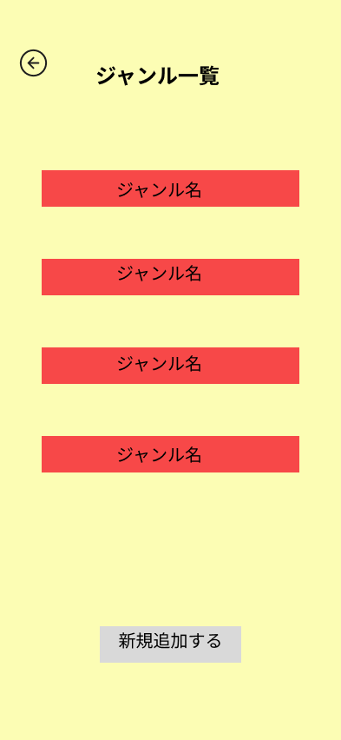

 | No | 項目名 | 遷移先 | 備考
 | 1 | 横にゴミ箱マークを設置 | 同画面 | 確認モーダル後、削除
 | 2 | 新規追加する | SCR-44 | ーー
 | 3
 | 4

SCR-44 ジャンル設定
画面

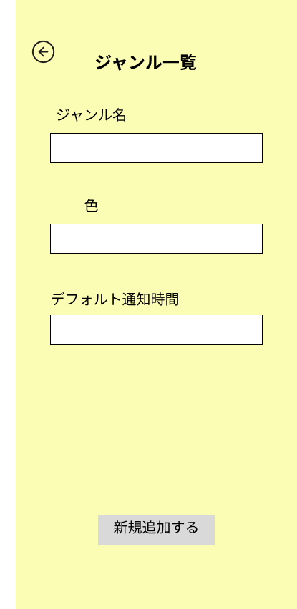

 | No | 項目名 | 遷移先 | 備考
 | 1 | 色 |  | プルダウンメニュー
 | 2 | デフォルト通知 |  | 2026-06-05 09:00:00
 | 3
 | 4

SCR-45 個人設定
画面

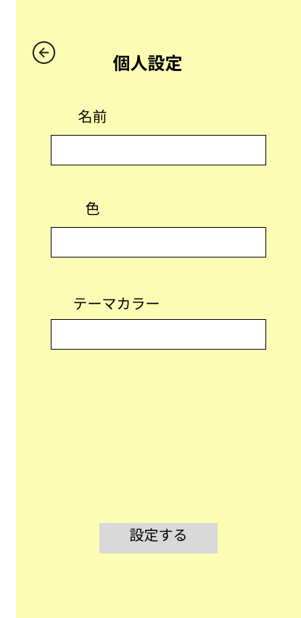

 | No | 項目名 | 遷移先 | 備考
 | 1 | 色 |  | ジャンル選択中の色は選択不可
 | 2
 | 3
 | 4

SCR-51 アカウント追加
画面

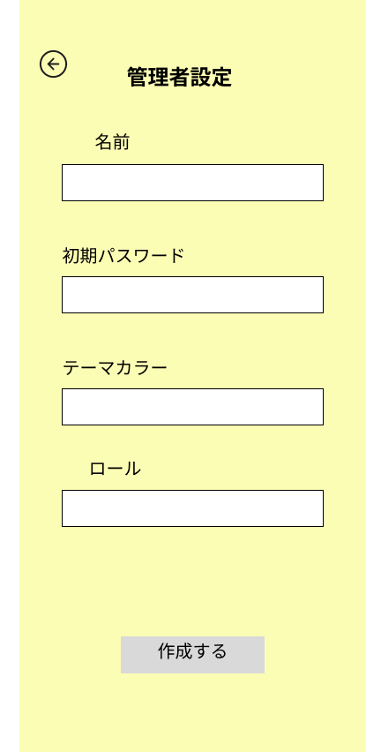

 | No | 項目名 | 遷移先 | 備考
 | 1 | 作成ボタン | SCR-50 | 作成完了テキスト表示
 | 2
 | 3
 | 4

SCR-52 アカウント無効化
画面

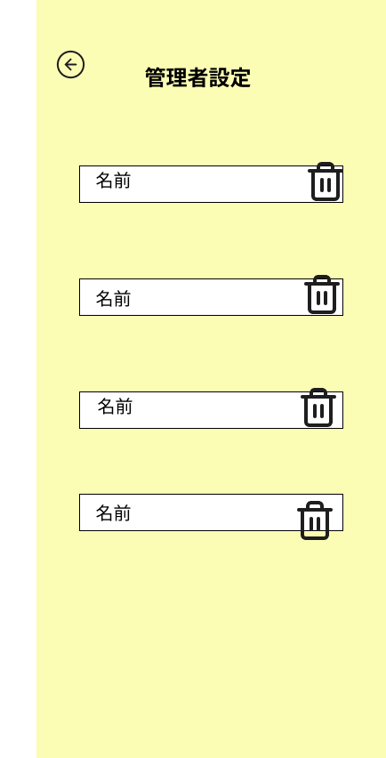

 | No | 項目名 | 遷移先 | 備考
 | 1 | 削除ボタン | ー | モーダル表示で、削除しましたテキストを表示
 | 2
 | 3
 | 4

 | ⚪︎上部に名前と削除ボタンというカラム名を取り、表形式にする

